关系图
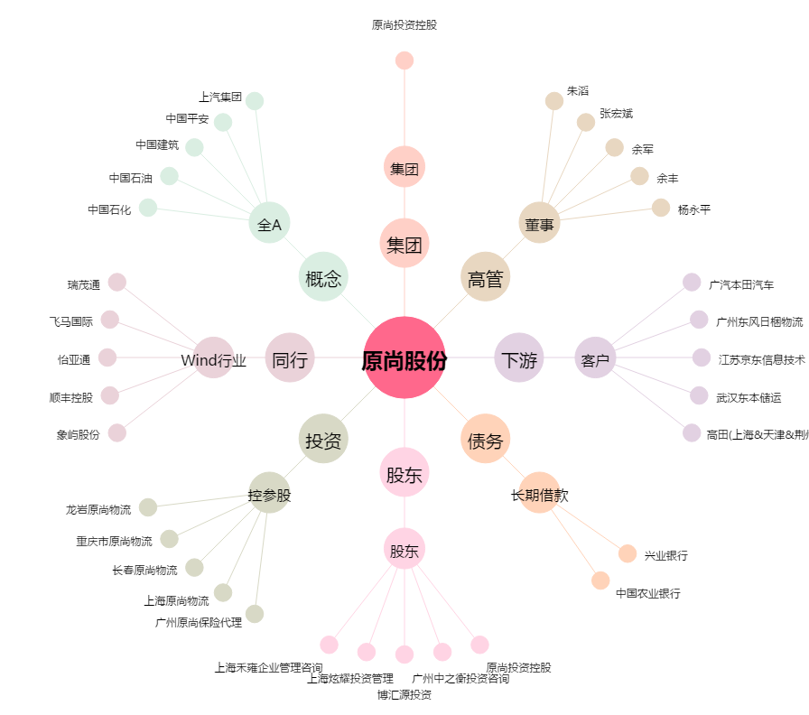
原尚股份[603813.SH] - 关系概览图

